Անկանխիկ
Ցանկ
2026 թվականի հունվար ամսվա ընթացքում ավարտված հսկողական աշխատանքների արդյունքներով «Անկանխիկ գործառնությունների մասին» ՀՀ օրենքի պահանջների խախտումներ թույլ տված հարկ վճարողների վերաբերյալ

հ/հ | ՀՎՀՀ | Հարկ վճարողի անվանումը | Կազմակերպա իրավական ձևը | Առաջադրված տուգանքը (ՀՀ դրամ) | Խախտումն արձանագրելու հասցեում օբյեկտի լուսանկարը
1 | 89419277 | ԱՐՄԱՆ ՊԵՏՐՈՍՅԱՆ | ԱՁ | 300,000 | 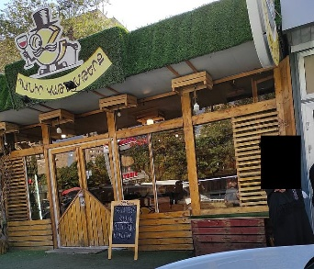
2 | 23223295 | ԱԲԲԱՍ ԹԱՂԱՎԻ | ԱՁ | 300,000 | 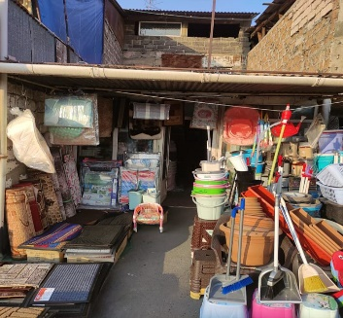
3 | 54638613 | ԿԱՐԵՆ ՄԱՐՏԻՐՈՍՅԱՆ | ԱՁ | 300,000
4 | 01286926 | «ԻՄՊԵՐԻԱ ԱԳՐՈ» | ՍՊԸ | 300,000 | 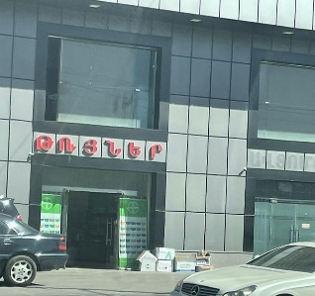
5 | 43265596 | ՍՈՖՅԱ ԻԳԻԹՅԱՆ | ԱՁ | 300,000 | 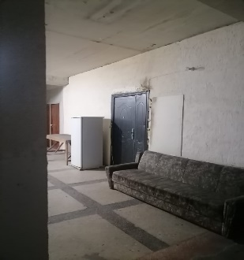
6 | 49643419 | ԱՐԱՐԱՏ ԱՐՇԱԿՅԱՆ | ԱՁ | 300,000 | 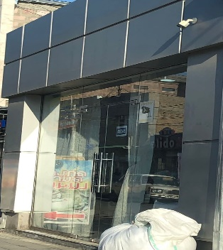
7 | 25376326 | ՕՎՍԱՆՆԱ ՄԿՐՏՈՒՄՅԱՆ | ԱՁ | 300,000 | 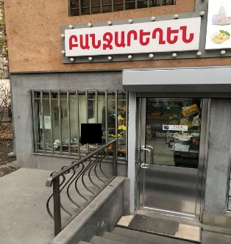
8 | 35154885 | ԱՆՆԱ ԵՂԻԱԶԱՐՅԱՆ | ԱՁ | 300,000 | 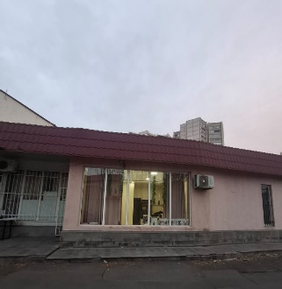
9 | 47769649 | ՍԱՐԳԻՍ ՄԿՐՏՉՅԱՆ | ԱՁ | 300,000 | 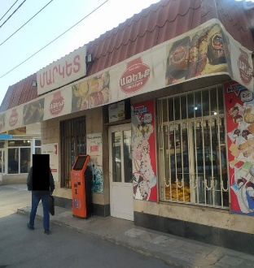
10 | 47758393 | ԽԱՉԱՏՈՒՐ ԿԱՐԱՊԵՏՅԱՆ | ԱՁ | 300,000 | 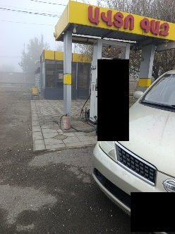
11 | 00866077 | «ՄԱՐԱՏ ՀԱԿՈԲՅԱՆ» | ՍՊԸ | 300,000 | 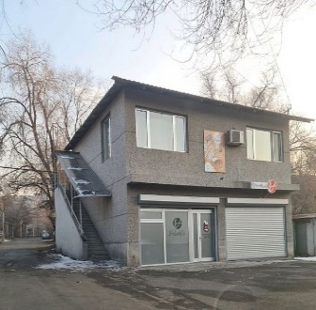
12 | 08226614 | «ՄԵԴԵՔՍ» | ՍՊԸ | 500,000 | 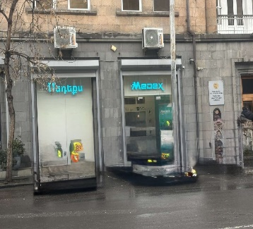
13 | 37451596 | ՔՐԻՍՏԻՆԵ ԱՐՍԵՆՅԱՆ | Նոտար | 500,000
14 | 05011912 | «ՖԱՆ-ՍՏՈՄ» | ՍՊԸ | 500,000 | 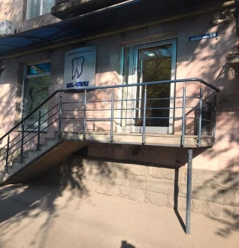
15 | 40026026 | ՆԱՐԵԿ ՄԱՐՏԻՐՈՍՅԱՆ | ԱՁ | 500,000
16 | 27996575 | ՄԵՐԻՆԵ ՀԱՐՈՒԹՅՈՒՆՅԱՆ | ԱՁ | 300,000 | 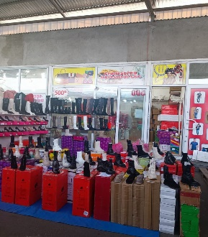
17 | 26667052 | ՄԱՆԱՆԱ ԿԱՐԱՊԵՏՅԱՆ | ԱՁ | 500,000 | 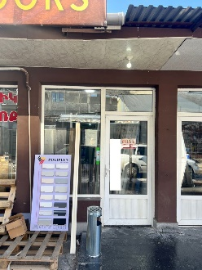
18 | 28328488 | ԳՈՒՐԳԵՆ ԴԱՎԹՅԱՆ | ԱՁ | 500,000

 | Ցանկում հաշվի չեն առնվել ստուգման ակտերի վարչական կամ դատական կարգով հնարավոր վիճարկման արդյունքները:

